Punto 1
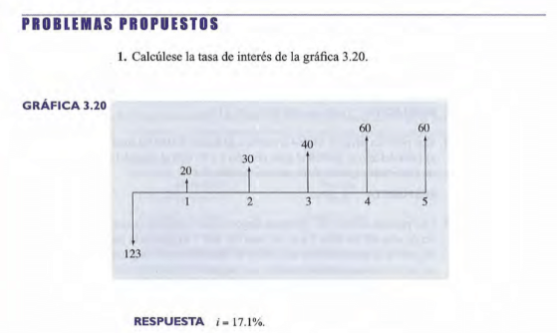

TCO | 12%
Año | Movimiento | $ Dinero | VP Cada flujo
Momento 0 | Inv Inicial | -$ 123.00
1 | Flujo Futuro 1 | $ 20.00 | $ 17.86
2 | Flujo Futuro 2 | $ 30.00 | $ 23.92
3 | Flujo Futuro 3 | $ 40.00 | $ 28.47
4 | Flujo Futuro 4 | $ 60.00 | $ 38.13
5 | Flujo Futuro 5 | $ 60.00 | $ 34.05
 |  | ∑ VP FF | $ 142.42

TIR | 17.1082%
VPN | $ 19.42

Punto 2
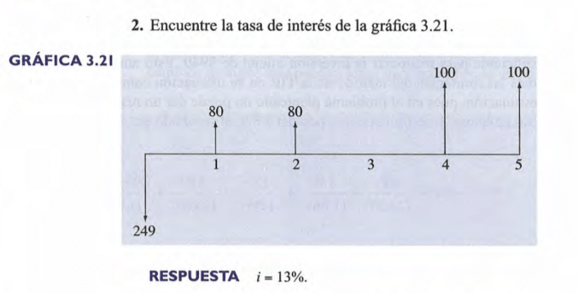
TCO | 12%
Año | Movimiento | $ Dinero | VP Cada flujo
Momento 0 | Inv Inicial | -$ 249.00
1 | Flujo Futuro 1 | $ 80.00 | $ 71.43
2 | Flujo Futuro 2 | $ 80.00 | $ 63.78
3 | Flujo Futuro 3 | $ - | $ -
4 | Flujo Futuro 4 | $ 100.00 | $ 63.55
5 | Flujo Futuro 5 | $ 100.00 | $ 56.74
 |  | ∑ VP FF | $ 255.50

TIR | 13.0089%
VPN | $ 6.50

Punto 3
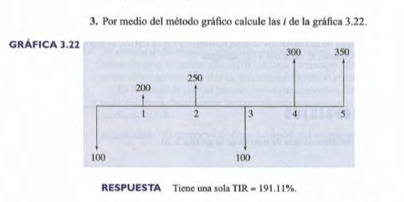
TCO | 12%
Año | Movimiento | $ Dinero | VP Cada flujo
Momento 0 | Inv Inicial | -$ 100.00
1 | Flujo Futuro 1 | $ 200.00 | $ 178.57
2 | Flujo Futuro 2 | $ 250.00 | $ 199.30
3 | Flujo Futuro 3 | -$ 100.00 | -$ 71.18
4 | Flujo Futuro 4 | $ 300.00 | $ 190.66
5 | Flujo Futuro 5 | $ 350.00 | $ 198.60
 |  | ∑ VP FF | $ 695.95

TIR | 191.1114%
VPN | $ 595.95

